Приложение 3 (чертежи, визуализ
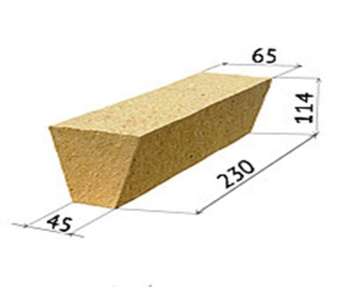
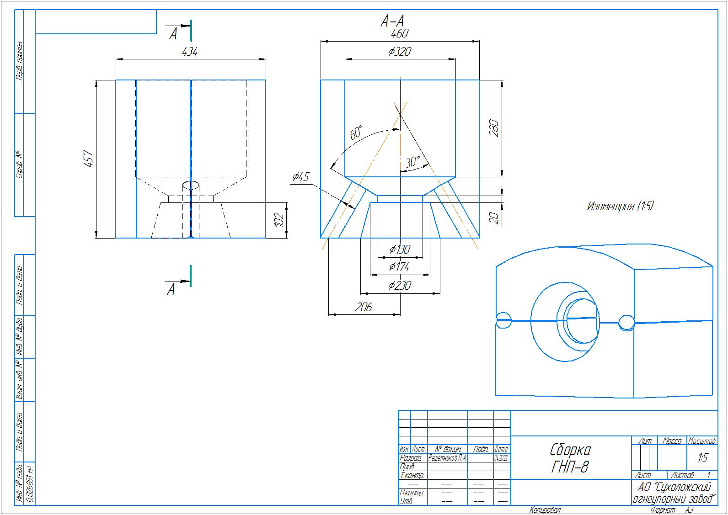
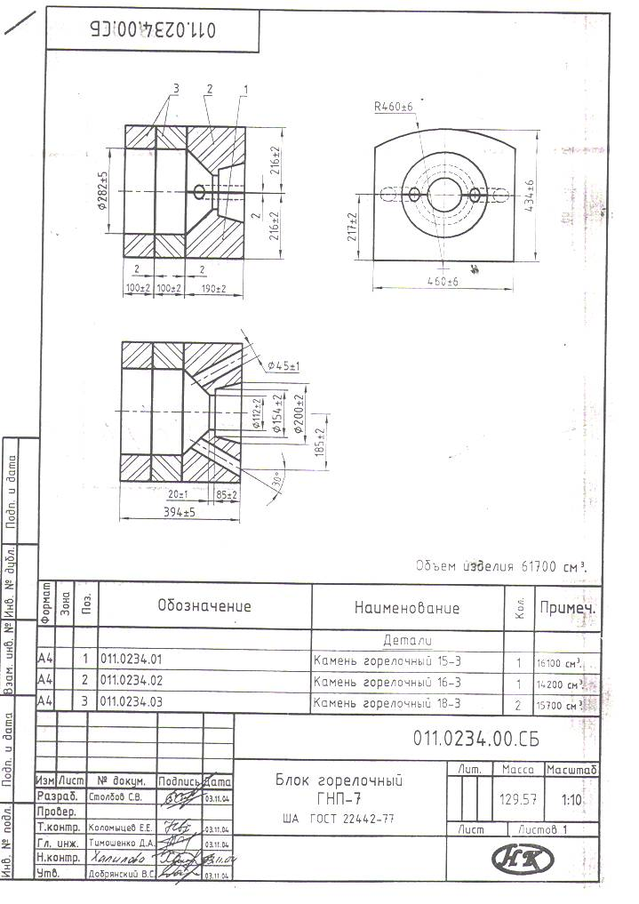
 | Приложение 3 |  |  |  |  | Приложение 3
Чертежи и визуализация огнеупорных изделий | лист 1 |  |  |  |  | лист 2
 |  | Кирпич Ша-25 | Кирпич Ша-69 | Кирпич Ша-44
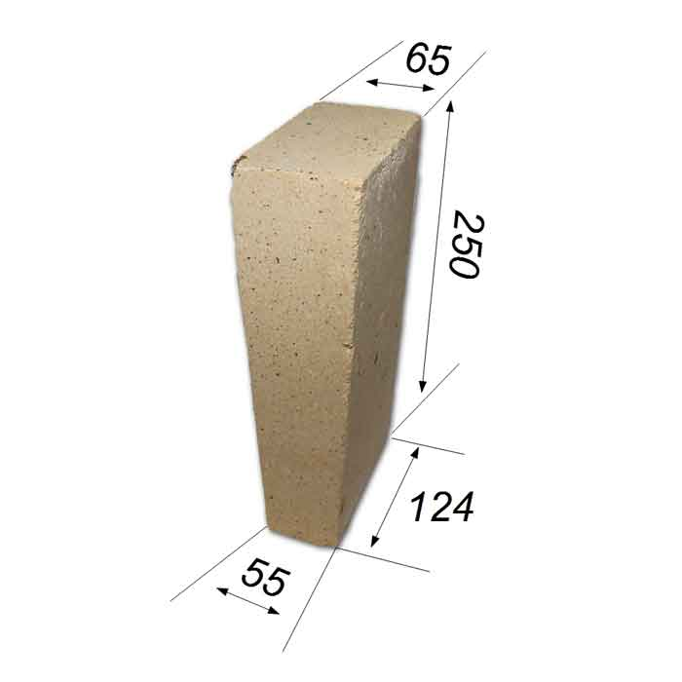
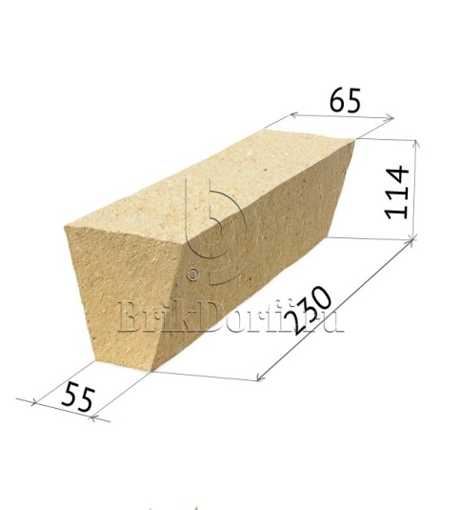

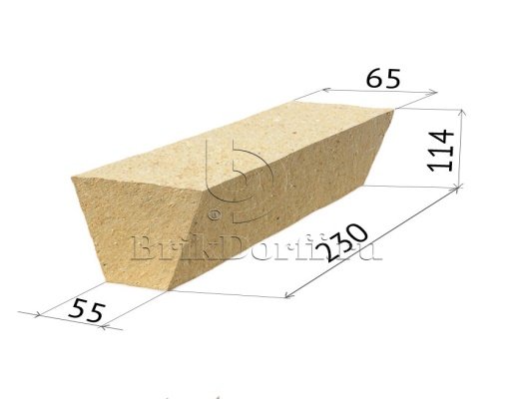
 |  | Кирпич ША-45 | Кирпич №-5 |  | Кирпич №-44

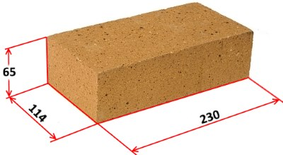

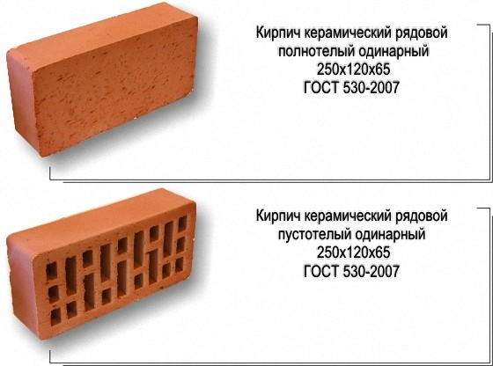

 |  | Кирпич №-45

